Dashboard
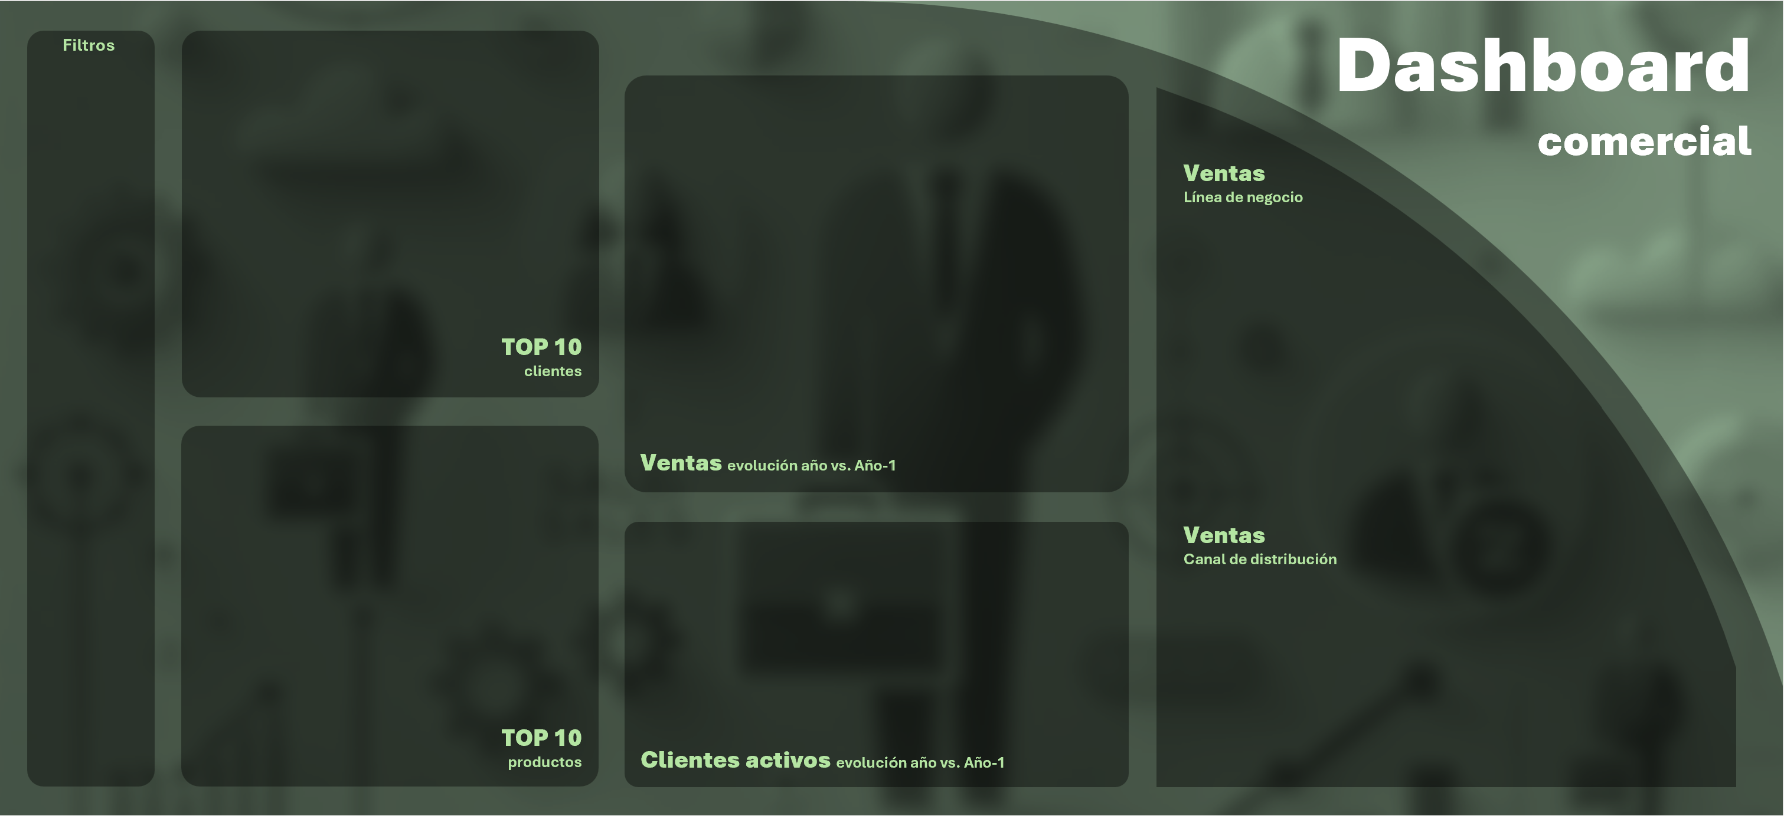
 | Total
Nuestro Bar, S.L. | 36
Auzoja Hostelería, S.L. | 36
Cervecería Romero Sáez, S.L. | 19
Sercaba V, S.L. | 12
González Villodre, Juan | 9
Cifuentes Navalón, Carmen | 8
Cobalto, C.B. | 6
Sancu, S.L. | 6
Sercalba, S.L.U. | 6
Medina López, Victor | 3

 | Ventas | Ventas n-1
E | 12
F | 3
Mr | 16
Ab | 20
My | 20
Jn | 4
Jl | 17
Ag | 8
S | 15
O | 11
N | 25
D | 7

 | Total
Bollería | 28
Hojaldres | 24
Tartas | 106

 | Total
Tartas de San Marcos | 66
Tartas de bombón | 24
Costradas Alcalaínas | 16
Ensaimadas con nata | 12
Lazos de chocolate | 10
Ensaimadas con crema | 9
Palmeras de chololate | 7
Hojaldres con crema | 4
Ensaimadas con chocolate | 4
Rosquillas de Alcalá | 4
Magdalenas 60 gramos | 3
Magdalenas 30 gramos | 1

 | Evolución clientes | Evolución clientes n-1
E | 7
F | 6
Mr | 6
Ab | 8
My | 5
Jn | 7
Jl | 5
Ag | 7
S | 5
O | 4
N | 6
D | 3
 | Total
Distribución | 54
Online | 50
Tienda física | 53

